11.04
№ | наименование | производитель |  | цена | ссылка на тему | комментарий
1 | кардиган | акварель | 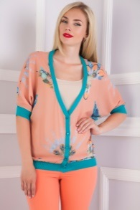 | 585 | http://www.nn.ru/community/pokupka/glavpristroi/?do=read&thread=30986598&topic_id=143119886
2 | платье | кардо |  | 1700 | http://www.nn.ru/community/pokupka/glavpristroi/?do=read&thread=30986514&topic_id=143116484
3 | босоножки | лемонти |  | 466 | http://www.nn.ru/community/pokupka/glavpristroi/?do=read&thread=30779570&topic_id=136412570
4 | юбка | дресс вуман |  | 456 | http://www.nn.ru/community/pokupka/glavpristroi/?do=read&thread=31015678&topic_id=143964604
5 | юбка | фрея | 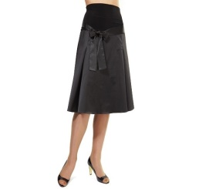 | 351 | http://www.nn.ru/community/pokupka/glavpristroi/?do=read&thread=30986608&topic_id=143120066
6 | брюки | бонпри |  | 410 | http://www.nn.ru/community/pokupka/glavpristroi/?do=read&thread=30986580&topic_id=143119186 | пристроено
7 | купальник | марисоль |  | 456 | http://www.nn.ru/community/pokupka/glavpristroi/?do=read&thread=30986632&topic_id=143120878
8 | брюки | том фарр |  | 429 | http://www.nn.ru/community/pokupka/glavpristroi/?do=read&thread=30986568&topic_id=143118852
9 | брюки | грегори |  | 240 | http://www.nn.ru/community/pokupka/glavpristroi/?do=read&thread=30892316&topic_id=140105920
10 | брюки | визави |  | 210 | http://www.nn.ru/community/pokupka/glavpristroi/?do=read&thread=30986536&topic_id=143117080
11 | юбка | квелле |  | 389 | http://www.nn.ru/community/pokupka/glavpristroi/?do=read&thread=30986526&topic_id=143116798 | пристроено
12 | леггинсы | витт | 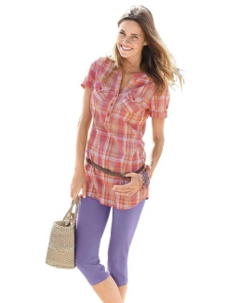 | 389 | http://www.nn.ru/community/pokupka/glavpristroi/?do=read&thread=30986558&topic_id=143118054
13 | спортивный костюм | популар |  | 597 | http://www.nn.ru/community/pokupka/glavpristroi/?do=read&thread=30986550&topic_id=143117666
14 | брюки | концепт клаб |  | 616 | http://www.nn.ru/community/pokupka/glavpristroi/?do=read&thread=30986544&topic_id=143117388
15 | блуза | джетти |  | 548.8 | http://www.nn.ru/community/pokupka/glavpristroi/?do=read&thread=30946018&topic_id=141842640
16 | платье | фокс и ко | 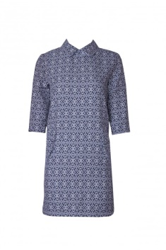 | 877.5 | http://www.nn.ru/community/pokupka/glavpristroi/?do=read&thread=30865452&topic_id=139195328
17 | блуза | шегида | 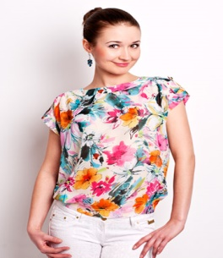 | 456 | http://www.nn.ru/community/pokupka/glavpristroi/?do=read&thread=31016338&topic_id=143980532#143980532
18 | брюки | баон | 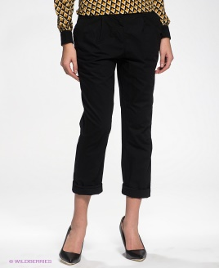 | 463 | http://www.nn.ru/community/pokupka/glavpristroi/?do=read&thread=30986638&topic_id=143121172
19 | брюки | мари файн |  | 350 | http://www.nn.ru/community/pokupka/glavpristroi/?do=read&thread=30986618&topic_id=143120374
20 | кардиган | конвер |  | 510.12 | http://www.nn.ru/community/pokupka/glavpristroi/?do=read&thread=30946214&topic_id=141847898 | пристроено
21 | джемпер | бестия |  | 604.8 | http://www.nn.ru/community/pokupka/glavpristroi/?do=read&thread=30946072&topic_id=141844250
22 | кардиган | галатея | 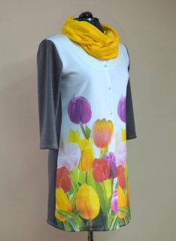 | 583.83 | http://www.nn.ru/community/pokupka/glavpristroi/?do=read&thread=30946238&topic_id=141849194
23 | юбка | валентина |  | 728 | http://www.nn.ru/community/pokupka/glavpristroi/?do=read&thread=30946306&topic_id=141851486
24 | юбка | серна | 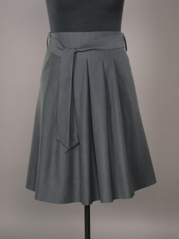 | 678.6 | http://www.nn.ru/community/pokupka/glavpristroi/?do=read&thread=30946372&topic_id=141853468
25 | платье | виаджио | 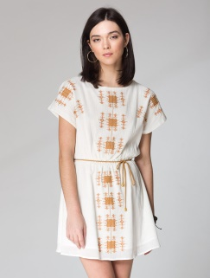 | 585 | http://www.nn.ru/community/pokupka/glavpristroi/?do=read&thread=30998122&topic_id=143459468
26 | платье | лента | 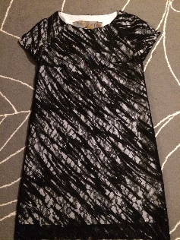 | 983 | http://www.nn.ru/community/pokupka/glavpristroi/?do=read&thread=31013216&topic_id=143892812#143892812
27 | платье | леди стайл |  | 410 | http://www.nn.ru/community/pokupka/glavpristroi/?do=read&thread=31013342&topic_id=143896242
28 | блуза | леди стайл | 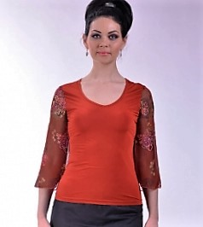 | 176 | http://www.nn.ru/community/pokupka/glavpristroi/?do=read&thread=31013372&topic_id=143897176
29 | туфли | турция | 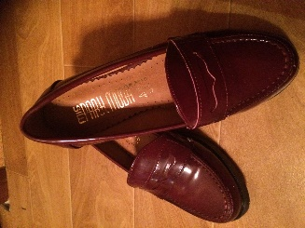 | 1431 | http://www.nn.ru/community/pokupka/glavpristroi/?do=read&thread=31015294&topic_id=143955238#143955472
30 | туника | акварель |  | 616 | http://www.nn.ru/community/pokupka/glavpristroi/?do=read&thread=31015386&topic_id=143957780#143957780
31 | платье | годдесс | 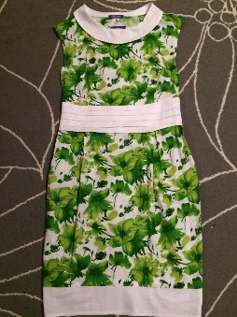 | 573 | http://www.nn.ru/community/pokupka/glavpristroi/?do=read&thread=31015836&topic_id=143968244
32 | блуза | виаджио | 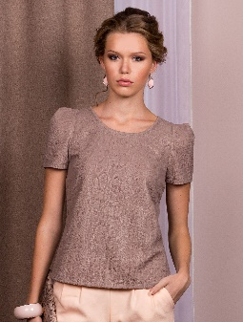 | 549 | http://www.nn.ru/community/pokupka/glavpristroi/?do=read&thread=31016574&topic_id=143988116 | пристроено
33 | юбка | виаджио | 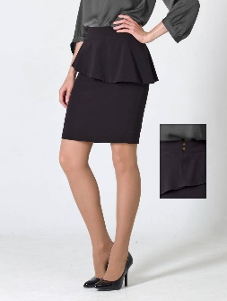 | 456 | http://www.nn.ru/community/pokupka/glavpristroi/?do=read&thread=31016622&topic_id=143989496

